Sheet1
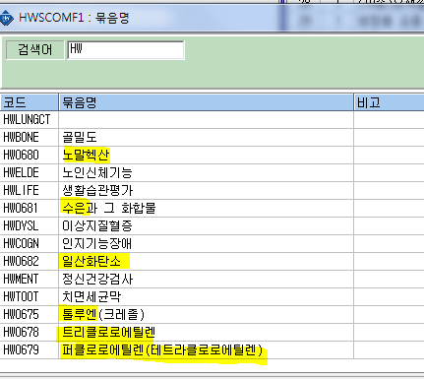
1. 삼염화초산(100) 판정기준을 100 mg/g Cr에서 15mg/L 로 변경로 하신거같은데요 그럼 검진항목관리에서 기준치와 단위만변경해서 사용하면될까요?

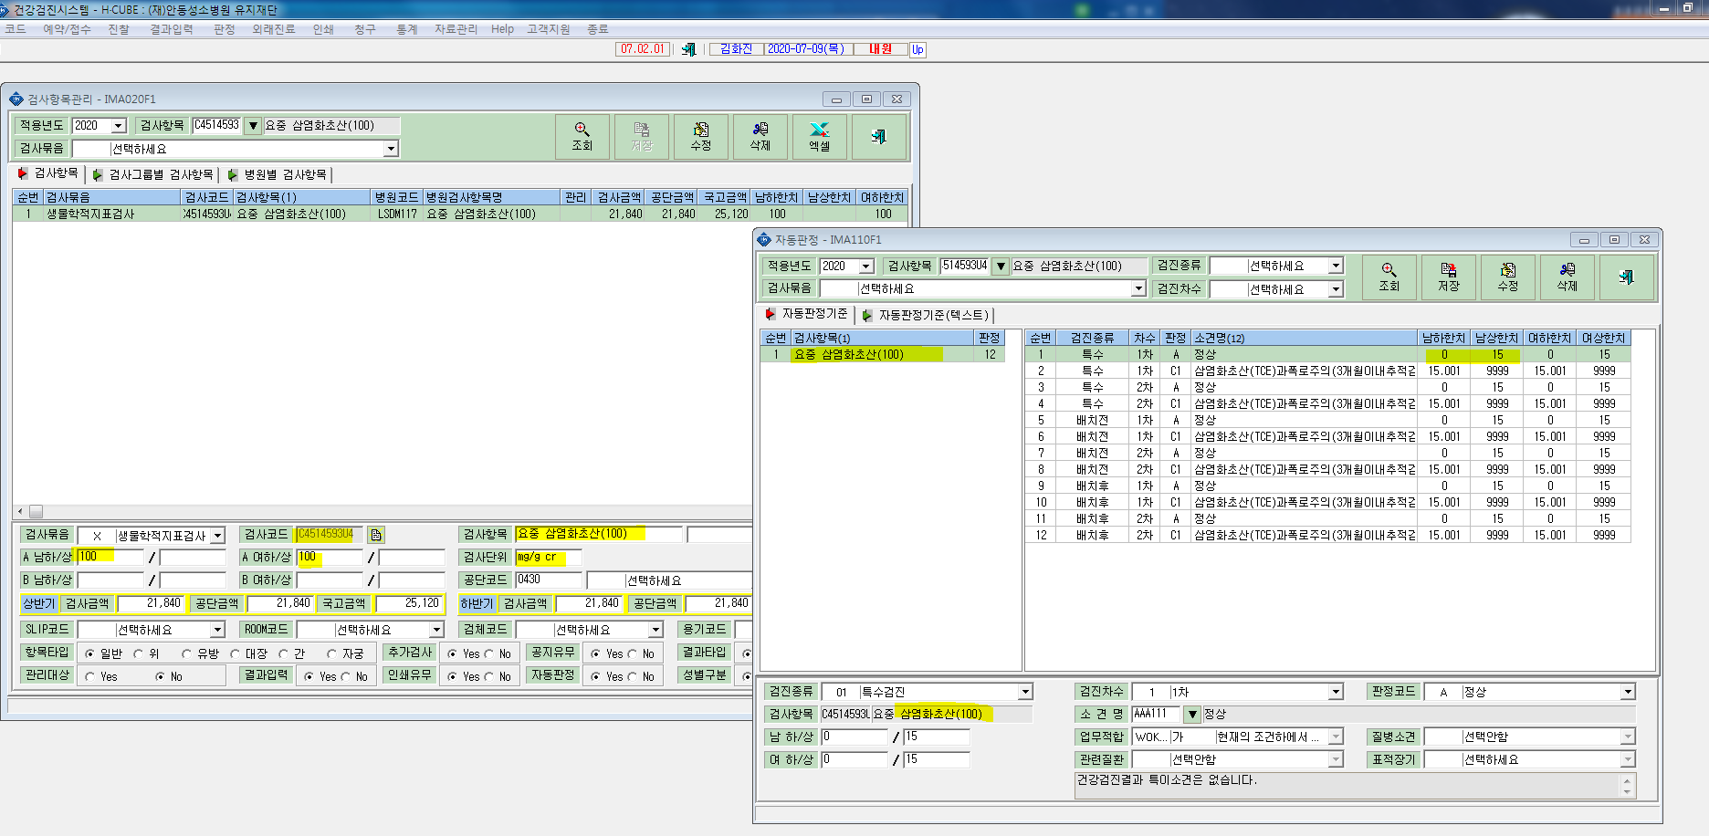

2. 검사항목변경되면서 묶음도 새로생성하셨던데요 그럼 새로운 묶음항목에 병원코드를 옮겨서 사용하면될까요?

